Tab 1.2.
 | REPUBLIKA HRVATSKA
 | GRAD ZAGREB

GRADSKI URED ZA STRATEGIJSKO | GRADSKI URED ZA GOSPODARSTVO,
PLANIRANJE I RAZVOJ GRADA | EKOLOŠKU ODRŽIVOST I STRATEGIJSKO PLANIRANJE

 | Odjel za statističke i analitičke poslove

1.2. ZAPOSLENI PREMA PODRUČJIMA NKD-a 2007. I SPOLU
 |  |  |  |  | stanje 31. ožujka
 |  | 2020. |  | 2021.
 |  | ukupno | žene | ukupno | žene
UKUPNO |  | 437,646 | 217,678 | 438,349 | 218,108
A | Poljoprivreda, šumarstvo i ribarstvo | 1,860 | 780 | 1,919 | 951
B | Rudarstvo i vađenje | 698 | 153 | 608 | 162
C | Prerađivačka industrija | 45,098 | 16,151 | 45,272 | 16,200
D | Opskrba električnom energijom, plinom, parom i klimatizacija | 4,552 | 1,667 | 4,620 | 1,711
E | Opskrba vodom; uklanjanje otpadnih voda, gospodarenje otpadom te djelatnosti sanacije okoliša | 4,904 | 860 | 4,795 | 885
F | Građevinarstvo | 26,406 | 2,654 | 28,372 | 2,853
G | Trgovina na veliko i na malo; popravak motornih vozila i motocikala | 76,284 | 38,774 | 74,531 | 38,095
H | Prijevoz i skladištenje | 19,837 | 4,642 | 20,261 | 4,801
I | Djelatnosti pružanja smještaja te pripreme i usluživanja hrane | 20,264 | 9,894 | 18,718 | 9,092
J | Informacije i komunikacije | 29,611 | 11,366 | 31,026 | 11,939
K | Financijske djelatnosti i djelatnosti osiguranja | 20,142 | 13,317 | 19,497 | 12,844
L | Poslovanje nekretninama | 5,351 | 2,773 | 4,323 | 2,044
M | Stručne, znanstvene i tehničke djelatnosti | 37,265 | 19,881 | 37,974 | 20,470
N | Administrativne i pomoćne uslužne djelatnosti | 22,790 | 11,224 | 23,975 | 12,175
O | Javna uprava i obrana; obvezno socijalno osiguranje | 34,574 | 19,809 | 33,062 | 19,141
P | Obrazovanje | 31,175 | 23,329 | 32,122 | 24,054
Q | Djelatnosti zdravstvene zaštite i socijalne skrbi | 33,770 | 26,148 | 34,373 | 26,542
R | Umjetnost, zabava i rekreacija | 11,214 | 5,892 | 11,062 | 5,858
ZAPOSLENI U POSLOVNIM SUBJEKTIMA (PRAVNE OSOBE) PREMA NKD-u 2002., stanje 31. ožujka 2007.
S | Ostale uslužne djelatnosti | 11,582 | 8,163 | 11,599 | 8,112
T | Djelatnosti kućanstava kao poslodavaca; djelatnosti kućanstava koja proizvode različitu robu i pružaju različite usluge za vlastite potrebe | 260 | 195 | 227 | 173
Nerazvrstani prema djelatnostima |  | 9 | 6 | 13 | 6

 |  |  |  |  | Izvor: DZS

Graf 1
 | REPUBLIKA HRVATSKA
 | GRAD ZAGREB

GRADSKI URED ZA STRATEGIJSKO | GRADSKI URED ZA GOSPODARSTVO,
PLANIRANJE I RAZVOJ GRADA | EKOLOŠKU ODRŽIVOST I STRATEGIJSKO PLANIRANJE

 | Odjel za statističke i analitičke poslove

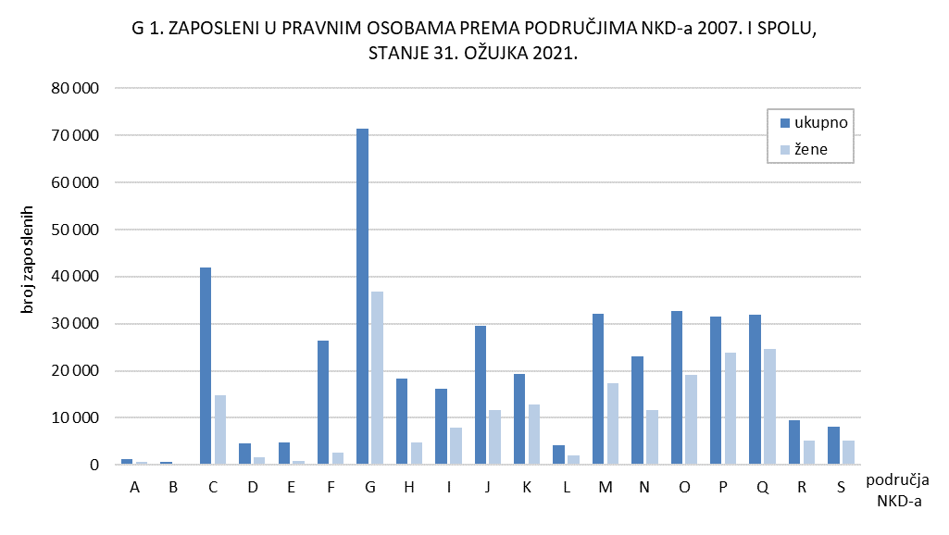

Tab. 2.1.i graf 2
 | REPUBLIKA HRVATSKA
 | GRAD ZAGREB

GRADSKI URED ZA STRATEGIJSKO | GRADSKI URED ZA GOSPODARSTVO,
PLANIRANJE I RAZVOJ GRADA | EKOLOŠKU ODRŽIVOST I STRATEGIJSKO PLANIRANJE

 | Odjel za statističke i analitičke poslove

2.1. ZAPOSLENI U PRAVNIM OSOBAMA PREMA OBLICIMA VLASNIŠTVA I PODRUČJIMA NKD-a 2007.1)
 |  |  |  |  |  | stanje 31. ožujka 2021.
 |  | Ukupno1) | Oblici vlasništva
 |  |  | državno | privatno | zadružno | mješovito
UKUPNO |  | 374,851 | 130,962 | 233,496 | 145 | 10,248
A | Poljoprivreda, šumarstvo i ribarstvo | 1,117 | 380 | 723 | 14 | -
B | Rudarstvo i vađenje | 575 | - | 80 | - | 495
C | Prerađivačka industrija | 39,105 | 2,541 | 34,365 | 19 | 2,180
D | Opskrba električnom energijom, plinom, parom i klimatizacija | 4,560 | 3,800 | 754 | - | 6
E | Opskrba vodom; uklanjanje otpadnih voda, gospodarenje otpadom te djelatnosti sanacije okoliša | 4,713 | 3,383 | 1,323 | - | 7
F | Građevinarstvo | 22,954 | 3,083 | 19,170 | 10 | 691
G | Trgovina na veliko i na malo; popravak motornih vozila i motocikala | 64,838 | 598 | 63,438 | 57 | 745
H | Prijevoz i skladištenje | 16,997 | 9,047 | 6,749 | - | 1,201
I | Djelatnosti pružanja smještaja te pripreme i usluživanja hrane | 13,787 | 2,456 | 11,269 | 15 | 47
J | Informacije i komunikacije | 27,052 | 3,551 | 23,305 | 3 | 193
K | Financijske djelatnosti i djelatnosti osiguranja | 19,029 | 3,418 | 14,403 | - | 1,208
L | Poslovanje nekretninama | 3,378 | 872 | 2,341 | - | 165
M | Stručne, znanstvene i tehničke djelatnosti | 25,509 | 3,742 | 21,105 | 16 | 646
N | Administrativne i pomoćne uslužne djelatnosti | 21,482 | 2,081 | 19,171 | - | 230
O | Javna uprava i obrana; obvezno socijalno osiguranje | 32,747 | 31,976 | 58 | - | 713
P | Obrazovanje | 31,150 | 28,100 | 2,516 | - | 534
Q | Djelatnosti zdravstvene zaštite i socijalne skrbi | 31,471 | 26,389 | 4,945 | 11 | 126
R | Umjetnost, zabava i rekreacija | 8,576 | 4,274 | 3,535 | - | 767
S | Ostale uslužne djelatnosti | 5,811 | 1,271 | 4,246 | - | 294

1) Vidi Metodološka objašnjenja.
 |  |  |  |  |  | Izvor: DZS

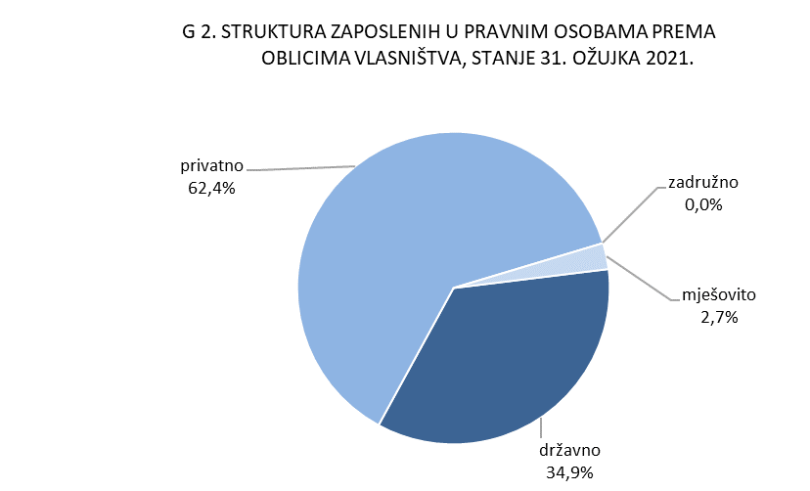

Graf 3
REPUBLIKA HRVATSKA
GRAD ZAGREB

GRADSKI URED ZA GOSPODARSTVO,
EKOLOŠKU ODRŽIVOST I STRATEGIJSKO PLANIRANJE

Odjel za statističke i analitičke poslove

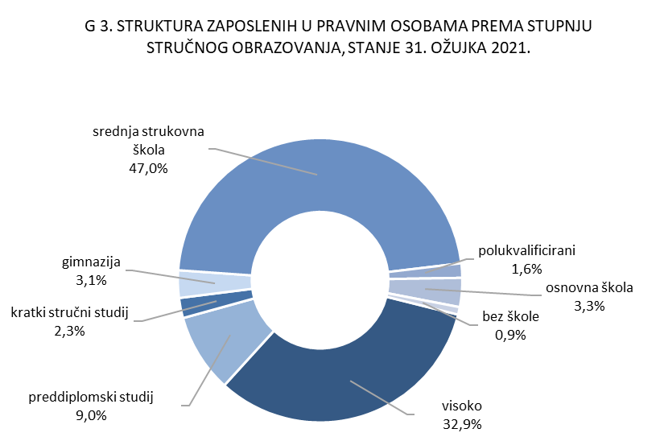

4.2. i graf 4
REPUBLIKA HRVATSKA
GRAD ZAGREB

GRADSKI URED ZA STRATEGIJSKO | GRADSKI URED ZA GOSPODARSTVO,
PLANIRANJE I RAZVOJ GRADA | EKOLOŠKU ODRŽIVOST I STRATEGIJSKO PLANIRANJE

Odjel za statističke i analitičke poslove

4.2. NEZAPOSLENE OSOBE PREMA RAZINI OBRAZOVANJA
 |  |  |  |  |  |  | stanje 31. ožujka
 |  | 2019. |  | 2020. |  | 2021.
 |  | ukupno | žene | ukupno | žene | ukupno | žene
UKUPNO |  | 17,050 | 8,641 | 16,648 | 8,400 | 19,787 | 10,017
 | Bez škole i nezavršena osnovna škola | 964 | 461 | 951 | 446 | 657 | 326
 | Osnovna škola | 2,396 | 1,135 | 2,060 | 925 | 2,506 | 1,120
 | Srednja škola za zanimanja do 3. god. i škola za KV i VKV radnike | 3,715 | 1,469 | 3,661 | 1,497 | 4,293 | 1,693
 | Srednja škola za zanimanja u trajanju od 4 i više godina i gimnazija | 5,019 | 2,623 | 5,086 | 2,575 | 6,276 | 3,183
 | Prvi stupanj fakulteta, stručni studij i viša škola | 1,644 | 915 | 1,743 | 980 | 2,255 | 1,270
 | Fakultet, akademija, magisterij, doktorat | 3,312 | 2,038 | 3,147 | 1,977 | 3,800 | 2,425

 |  |  |  |  |  |  | Izvor: HZZ

